预提备注
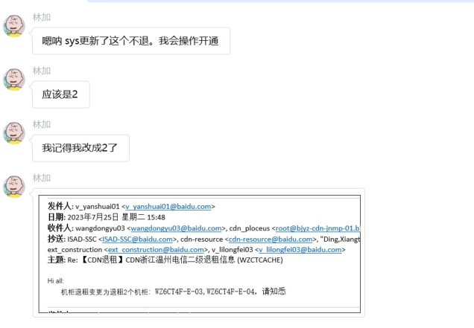
1、广州移动机架GZBH501-A-07实际为ODF（不收费），自2022.9.5开通后至2023.6一直按普通机柜单价5950元计提，但供应商一致未收费。2023.7经sys查询发现是ODF机柜，故2023.7计提规格改为0A，单价改为0元，并于2023.7冲销历史多余提的金额合计58,706.67元（冲销增补明细见下图）

2023.6预提
体系 | 地区 | 省份 | BD | 供应商 | 合作单位 | 机架/带宽/裸光纤/电路/工位&库房/其他 | 当前计提合同 | 是否本月新返回合同 | 费用类型（机架、带宽、光纤/电路、其他） | 地点 | TCO机房名称（带宽） | 机房（机架） | 起始日期 | 规格 | 计费单位 | 数量/长度 | 金额 | 费用期间 | 业务备注 | 财务备注 | SYS统计 | 运营商统计 | 合同开始日期 | 合同结束时间
移动 | 华南 | 广东 | 王腾 | 中国移动通信集团广东有限公司广州分公司 | 广州移动 | 机架 | 181915IDC00143 181815IDC00115 | #N/A | IDC机架 | 博浩 |  | GZBH | 2021-04-22 | 30A | 5,950.00 | -1.00 | -5,950.00 | 202306 | GZBH501-A-07 |  |  |  | 2018-03-31 | 2024-03-31
移动 | 华南 | 广东 | 王腾 | 中国移动通信集团广东有限公司广州分公司 | 广州移动 | 机架 | 181915IDC00143 181815IDC00115 | #N/A | IDC机架 | 博浩 |  | GZBH | 2022-09-05 | 30A | 5,950.00 | 1.00 | 5,950.00 | 202306 | GZBH501-A-07 |  |  |  | 2019-06-01 | 2024-03-31

2023.7预提
体系 | 地区 | 省份 | BD | 供应商 | 合作单位 | 机架/带宽/裸光纤/电路/工位&库房/其他 | 当前计提合同 | 是否本月新返回合同 | 费用类型（机架、带宽、光纤/电路、其他） | 地点 | TCO机房名称（带宽） | 机房（机架） | 起始日期 | 规格 | 计费单位 | 数量/长度 | 金额 | 费用期间 | 业务备注 | 财务备注 | SYS统计 | 运营商统计 | 合同开始日期 | 合同结束时间
移动 | 华南 | 广东 | 王腾 | 中国移动通信集团广东有限公司广州分公司 | 广州移动 | 机架 | 181915IDC00143 181815IDC00115 | #N/A | IDC机架 | 博浩 |  | GZBH | 2021-04-22 | 30A | 5,950.00 | -1.00 | -5,950.00 | 202307 | GZBH501-A-07 |  |  |  | 2018-03-31 | 2024-03-31
移动 | 华南 | 广东 | 王腾 | 中国移动通信集团广东有限公司广州分公司 | 广州移动 | 机架 | L20230707001 | #N/A | IDC机架 | 博浩 |  | GZBH | 2022-09-05 | 0A | 0.00 | 1.00 | 0.00 | 202307 | GZBH501-A-07

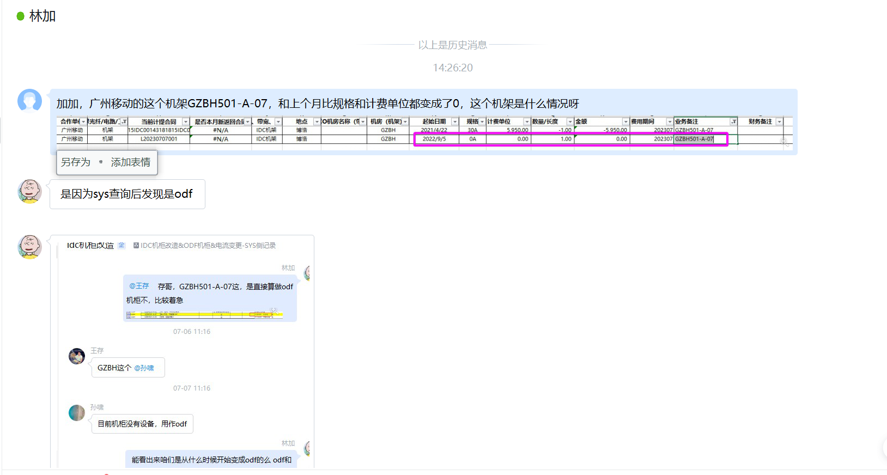

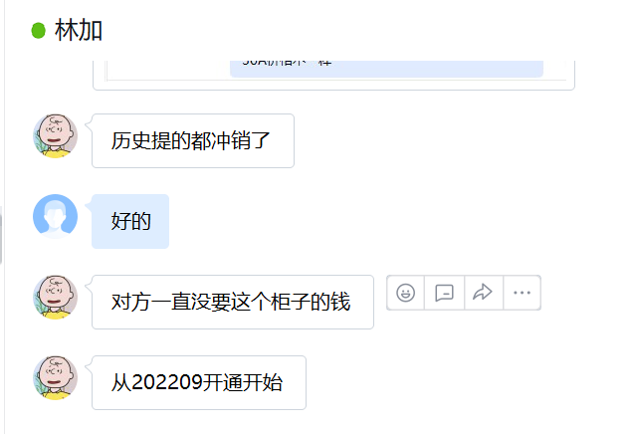

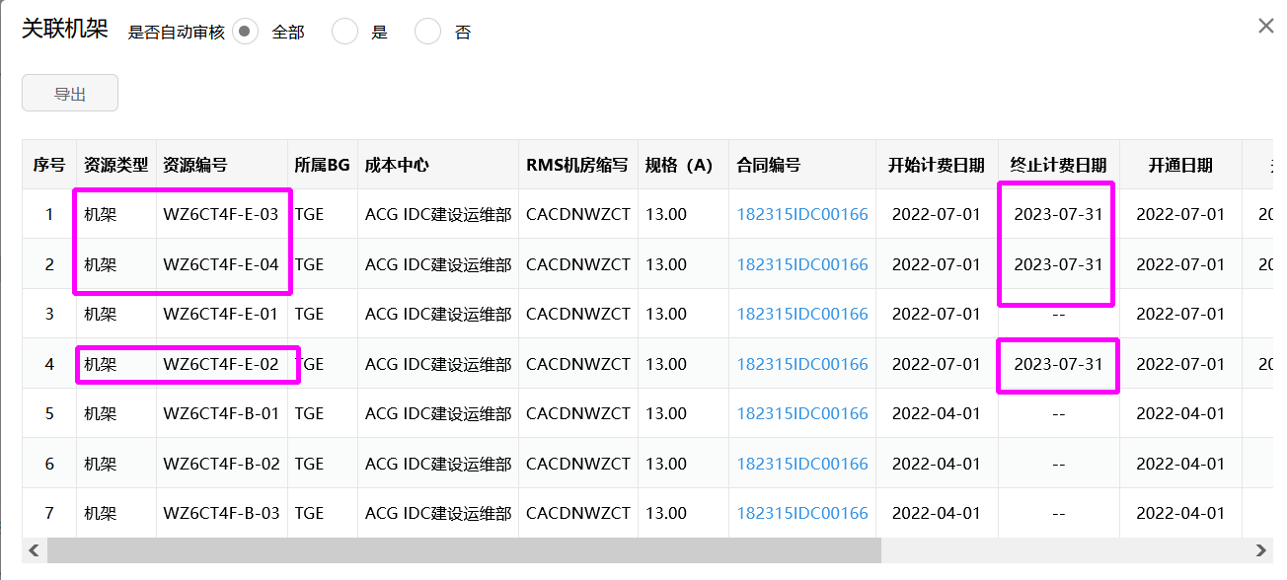
2、浙江挚云信息科技有限公司线下表7.31退租2个，线上显示7.31关闭3个，差异为WZ6CT4F-E-02机架。中台反馈：sys更新WZ6CT4F-E-02机架不退了，中台已重新操作8.1开通
体系 | 地区 | 省份 | BD | 供应商 | 合作单位 | 机架/带宽/裸光纤/电路/工位&库房/其他 | 当前计提合同 | 是否本月新返回合同 | 费用类型（机架、带宽、光纤/电路、其他） | 地点 | TCO机房名称（带宽） | 机房（机架） | 起始日期 | 规格 | 计费单位 | 数量/长度 | 金额 | 费用期间 | 业务备注 | 财务备注 | SYS统计 | 运营商统计 | 合同开始日期 | 合同结束时间
代理商-电信 | LJ | 浙江 | 王冬雨 | 浙江挚云信息科技有限公司 | 浙江挚云 | 机架 | 182315IDC00166 | #N/A | CDN机架 | 温州 | 温州电信二级 | CACDNWZCT | 2023-07-31 | 13A | 0.00 | -2.00 | 0.00 | 202307 | 20230731退租。WZ6CT4F-E-03,WZ6CT4F-E-04 |  |  |  | 2023-01-01 | 2023-12-31

